记录
标准工时制作管理系统体验课题记录表

序列 | 功能 | 课题内容描述 | 截图 | 部门 | 担当 | 体验时间 | 要望 | 解决级别 | IT担当 | 对应纳期 | 对应状态 | 用户担当 | 用户 再体验日期 | 体验结果 | 备注
1 | 基础数据-人员信息模块 | 新增人员信息，不能保存，保存提示"数据库中已存在该记录" | 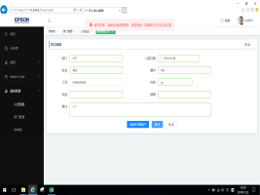 | EPD | 邓木清 | 2019-12-03 |  |  |  |  |  |  |  |  |  | 3%
2 | 报表-时间联络表模块 | 进入此模块就提示异常 | 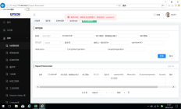 | EPD | 邓木清 | 2019-12-05 |  |  |  |  |  |  |  |  |  | 3%
3 | 首页 | 功能栏背景颜色太深 |  | EPD | 邓雲燕 | 2019-12-05 | 功能栏背景建议设置成淡色的 |  |  |  |  |  |  |  | 增加
4 | 首页 | 分析表录入的进度没有 |  | EPD | 邓雲燕 | 2019-12-05 | 在分析表录入字样后显示进度 |  |  |  |  |  |  |  | 增加
5 | 首页-分析表录入模块 | 工作表重命名不能编辑 |  |  |  |  | 完善补"编辑"功能
6 | Master Data | 信息里操作中的详情和编辑内容一样的?
7 | 分析表录入模块 | 输入简化关键词后,按Tab键和键盘上的"↓"都不能选择出现的智能关键字,只能用鼠标选择 | 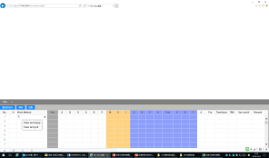
8 | 分析表录入模块 | 输入参数值后,按键盘上"↓"键,按不动.(上下左右也按不动)
9 | 分析表录入模块 | 视频导入后,视频的窗口是否会变形,等
10 | 报表审批表模块 | 此模块有两个相同名称，但对应是不一样的报表
 |  |  |  |  |  |  |  |  |  |  |  |  |  |  |  | 6%

